Außenrevier Aufmaß
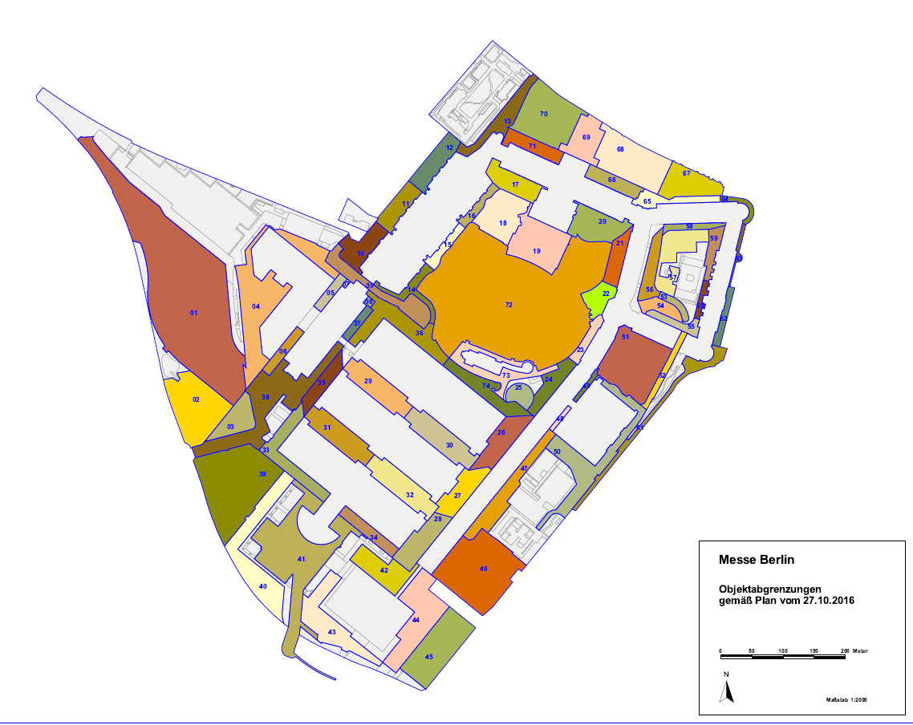
Objekt | Bezeichnung | Ebene | Flächenart | Fläche | Aufbau | VR 15.06.2023 | lfd. Rg. tags | lfd. Rg. nachts | Nach- reinigung
01 | Gleisharfe | 2 | Grauflächen | 30486.00 m²
 |  | 2 | wassergebundene Flächen | 2715.00 m²
02 | Parkplatz 18 | 2 | Grauflächen | 3521.00 m²
 |  | 2 | Parkflächen | 3343.00 m²
 |  | 2 | wassergebundene Flächen | 52.00 m²
03 | Tor 25 innen Richtung H25 | 2 | Grauflächen | 1304.00 m²
 |  | 2 | wassergebundene Flächen | 1449.00 m²
04 | H26 Richtung Gleisharfe | 2 | Grauflächen | 9000.00 m²
 |  | 2 | Parkflächen | 931.00 m²
05 | H25 zu H26 Nord | 2 | Grauflächen | 1015.00 m²
 |  | 2 | Grauflächen | 1261.00 m²
 |  | 2 | Parkflächen | 83.00 m²
07 | H24 West | 2 | Grauflächen | 89.00 m² |  | 89.00 m² | 89.00 m² | 89.00 m² | 89.00 m²
08 | H24 Ost | 2 | Grauflächen | 155.00 m² |  | 155.00 m² | 155.00 m² | 155.00 m² | 155.00 m²
09 | Fahrstraße unter 24 | 2 | Grauflächen | 2807.00 m² |  | 2807.00 m² | 2807.00 m² | 2807.00 m² | 2807.00 m²
10 | H23b | 2 | Grauflächen | 1455.00 m² |  | 1455.00 m² | 1455.00 m² | 1455.00 m² | 1455.00 m²
 |  | 2 | Parkflächen | 243.00 m² |  | 243.00 m² |  | 243.00 m² | 243.00 m²
 |  | 2 | wassergebundene Flächen | 289.00 m² |  | 289.00 m² |  |  | 289.00 m²
11 | H22b | 2 | Grauflächen | 1056.00 m² |  | 1056.00 m² | 1056.00 m² | 1056.00 m² | 1056.00 m²
 |  | 2 | Parkflächen | 644.00 m² |  | 644.00 m² |  | 644.00 m² | 644.00 m²
 |  | 2 | wassergebundene Flächen | 244.00 m² |  | 244.00 m² |  |  | 244.00 m²
12 | H21b | 2 | Grauflächen | 1441.00 m² |  | 1441.00 m² | 1441.00 m² | 1441.00 m² | 1441.00 m²
 |  | 2 | Parkflächen | 677.00 m² |  | 677.00 m² |  | 677.00 m² | 677.00 m²
 |  | 2 | wassergebundene Flächen | 247.00 m² |  | 247.00 m² |  |  | 247.00 m²
13 | Trompete bis Hammerskjölplatz | 2 | Grauflächen | 1875.00 m² |  | 1875.00 m² | 1875.00 m² | 1875.00 m² | 1875.00 m²
 |  | 2 | wassergebundene Flächen | 472.00 m² |  | 472.00 m² |  |  | 472.00 m²
14 | H23a | 2 | Grauflächen | 1733.00 m² |  | 1733.00 m² | 1733.00 m² | 1733.00 m² | 1733.00 m²
 |  | 2 | wassergebundene Flächen | 23.00 m² |  | 23.00 m² |  |  | 23.00 m²
15 | H22a | 2 | Grauflächen | 967.00 m² |  | 967.00 m² | 967.00 m² | 967.00 m² | 967.00 m²
 |  | 2 | wassergebundene Flächen | 199.00 m² |  | 199.00 m² |  |  | 199.00 m²
16 | H21a | 2 | Grauflächen | 927.00 m² |  | 927.00 m² | 927.00 m² | 927.00 m² | 927.00 m²
 |  |  | wassergebundene Flächen | 204.00 m² |  | 204.00 m² |  |  | 204.00 m²
17 | Hof 20 | 2 | Grauflächen | 2550.00 m² |  | 2550.00 m² | 2550.00 m² | 2550.00 m² | 2550.00 m²
 |  |  | wassergebundene Flächen | 341.00 m² |  | 341.00 m² |  |  | 341.00 m²
17-1 | Tunnel bis 11.1 | 1 | Grauflächen | 1593.00 m²
18 | ehemal. RTL Zelt | 2 | Grauflächen | 2535.00 m² |  | 2535.00 m² | 2535.00 m² | 2535.00 m² | 2535.00 m²
19 | Palaisbrunnen | 2 | Grauflächen | 3395.25 m² |  | 3395.25 m² | 3395.25 m² | 3395.25 m² | 3395.25 m²
20 | Hof 18 | 2 | Grauflächen | 2263.00 m² |  | 2263.00 m² | 2263.00 m² | 2263.00 m² | 2263.00 m²
 |  |  | Parkflächen | 784.00 m² |  | 784.00 m² |  | 784.00 m² | 784.00 m²
 |  |  | wassergebundene Flächen | 302.00 m² |  | 302.00 m² |  |  | 302.00 m²
21 | H11.2 Richtung SoGa | 2 | Grauflächen | 1472.00 m² |  |  | 0.00 m² | 0.00 m² | 0.00 m²
 |  |  | Parkflächen | 278.00 m² |  |  | 0.00 m² | 0.00 m² | 0.00 m²
 |  |  | wassergebundene Flächen | 327.00 m² |  |  | 0.00 m² | 0.00 m² | 0.00 m²
21-1 | H11.1 Richtung SoGa | 1 |  | 2076.95 m² |  |  | 0.00 m² | 0.00 m² | 0.00 m²
22 | GST | 2 | Grauflächen | 741.00 m² |  |  | 0.00 m² | 0.00 m² | 0.00 m²
 |  |  | wassergebundene Flächen | 1154.00 m² |  |  | 0.00 m² | 0.00 m² | 0.00 m²
22-1 | Tunnel 8.1 zu 11.1 | 1 | Grauflächen | 1894.65 m² |  |  | 0.00 m² | 0.00 m² | 0.00 m²
23 | H10.2 Richtung SoGa | 2 | Grauflächen | 848.00 m² |  |  | 0.00 m² | 0.00 m² | 0.00 m²
 |  |  | wassergebundene Flächen | 387.00 m² |  |  | 0.00 m² | 0.00 m² | 0.00 m²
23-1 | H10.1 Richtung SoGa | 1 |  | 1234.97 m² |  |  | 0.00 m² | 0.00 m² | 0.00 m²
24 | H8.2 Richtung SoGa | 2 | Grauflächen | 2361.00 m² |  |  | 0.00 m² | 0.00 m² | 0.00 m²
 |  |  | wassergebundene Flächen | 37.00 m² |  |  | 0.00 m² | 0.00 m² | 0.00 m²
24-1 | H8.1 Richtung SoGa | 1 |  | 2398.50 m² |  |  | 0.00 m² | 0.00 m² | 0.00 m²
25 | Spindel Ost | 2 |  | 1067.98 m² |  |  | 0.00 m² | 0.00 m² | 0.00 m²
26 | H6.2 zu H7.2c | 2 |  | 3500.10 m² |  |  | 0.00 m² | 0.00 m² | 0.00 m²
26-1 | H6.1 zu H7.1c | 1 |  | 3500.10 m² |  |  | 0.00 m² | 0.00 m² | 0.00 m²
27 | H4.2 zu H7.2b | 2 | Grauflächen | 2877.00 m² |  |  | 0.00 m² | 0.00 m² | 0.00 m²
 |  |  | Parkflächen | 216.00 m² |  |  | 0.00 m² | 0.00 m² | 0.00 m²
27-1 | H4.1 zu H7.1b | 1 | Grauflächen | 3093.39 m² |  |  | 0.00 m² | 0.00 m² | 0.00 m²
28 | H2.2 zu H7.2a | 2 | Grauflächen | 2883.00 m² |  |  | 0.00 m² | 0.00 m² | 0.00 m²
 |  |  | Parkflächen | 546.00 m² |  |  | 0.00 m² | 0.00 m² | 0.00 m²
28-1 | H2.1 zu H7.1a | 1 |  | 3428.58 m² |  |  | 0.00 m² | 0.00 m² | 0.00 m²
29 | H3.2 zu H5.2 | 2 | Grauflächen | 3378.00 m² |  |  | 0.00 m² | 0.00 m² | 0.00 m²
 |  |  | Parkflächen | 772.00 m² |  |  | 0.00 m² | 0.00 m² | 0.00 m²
29-1 | H3.1 zu H5.1 | 1 |  | 4150.64 m² |  |  | 0.00 m² | 0.00 m² | 0.00 m²
30 | H4.2 zu H6.2 | 2 | Grauflächen | 3529.00 m² |  |  | 0.00 m² | 0.00 m² | 0.00 m²
 |  |  | Parkflächen | 828.00 m² |  |  | 0.00 m² | 0.00 m² | 0.00 m²
30-1 | H4.1 zu H6.1 | 1 |  | 4356.39 m² |  |  | 0.00 m² | 0.00 m² | 0.00 m²
31 | H1.2 zu H3.2 | 2 | Grauflächen | 3368.00 m² |  |  | 0.00 m² | 0.00 m² | 0.00 m²
 |  |  | Parkflächen | 796.00 m² |  |  | 0.00 m² | 0.00 m² | 0.00 m²
31-1 | H1.1 zu H3.1 | 1 |  | 4163.76 m² |  |  | 0.00 m² | 0.00 m² | 0.00 m²
32 | H2.2 zu H4.2 | 2 | Grauflächen | 3634.00 m² |  |  | 0.00 m² | 0.00 m² | 0.00 m²
 |  |  | Parkflächen | 737.00 m² |  |  | 0.00 m² | 0.00 m² | 0.00 m²
32-1 | H2.1 zu H4.1 | 1 |  | 4370.08 m² |  |  | 0.00 m² | 0.00 m² | 0.00 m²
33 | H1.2a + Kopf 1.2 | 2 | Grauflächen | 3558.00 m² |  |  | 0.00 m² | 0.00 m² | 0.00 m²
 |  |  | Parkflächen | 332.00 m² |  |  | 0.00 m² | 0.00 m² | 0.00 m²
33-1 | H1.1a + Kopf 1.1 | 1 |  | 3890.60 m² |  |  | 0.00 m² | 0.00 m² | 0.00 m²
34 | H2.2a | 2 | Grauflächen | 1642.00 m² |  |  | 0.00 m² | 0.00 m² | 0.00 m²
 |  |  | Parkflächen | 342.00 m² |  |  | 0.00 m² | 0.00 m² | 0.00 m²
34-1 | H2.1a | 1 |  | 1984.46 m² |  |  | 0.00 m² | 0.00 m² | 0.00 m²
35 | Kopf 3.2 | 2 | Grauflächen | 2117.68 m² |  |  | 0.00 m² | 0.00 m² | 0.00 m²
35-1 | Kopf 3.1 | 1 |  | 2117.68 m² |  |  | 0.00 m² | 0.00 m² | 0.00 m²
36 | H.5.2b + Kopf 5.2 | 2 | Grauflächen | 5073.41 m² |  |  | 0.00 m² | 0.00 m² | 0.00 m²
36-1 | Kopf 5.1 | 1 |  | 846.81 m² |  |  | 0.00 m² | 0.00 m² | 0.00 m²
37 | H25 Richtung H5.2 Nord | 2 | Grauflächen | 846.81 m²
38 | H25 bis Jaffestraße | 2 | Grauflächen | 8565.00 m²
 |  |  | Parkflächen | 206.00 m²
 |  |  | wassergebundene Flächen | 229.00 m²
39 | Parkplatz 17 | 2 | Grauflächen | 6598.00 m² |  | 6598.00 m² | 6598.00 m² | 6598.00 m² | 6598.00 m²
 |  |  | Parkflächen | 4716.00 m² |  | 4716.00 m² |  | 4716.00 m² | 4716.00 m²
40 | EMS Busvorfahrt | 2 | Grauflächen | 4712.00 m² |  |  | 0.00 m² | 0.00 m² | 0.00 m²
 |  |  | wassergebundene Flächen | 1178.00 m² |  |  | 0.00 m² | 0.00 m² | 0.00 m²
41 | EMS bis S-Bahnhof | 1 | Grauflächen | 13574.00 m² |  |  | 0.00 m² | 0.00 m² | 0.00 m²
 |  |  | wassergebundene Flächen | 327.00 m² |  |  | 0.00 m² | 0.00 m² | 0.00 m²
42 | Piazza CCB | 2 | Grauflächen | 3630.00 m² |  |  | 0.00 m² | 0.00 m² | 0.00 m²
43 | CCB Busvorfahrt | 2 | Grauflächen | 4921.00 m² |  |  | 0.00 m² | 0.00 m² | 0.00 m²
44 | CCB Ost | 2 | Grauflächen | 6368.00 m² |  |  | 0.00 m² | 0.00 m² | 0.00 m²
45 | Parkplatz 14 |  | Grauflächen | 3562.00 m² |  |  | 0.00 m² | 0.00 m² | 0.00 m²
 |  |  | Parkflächen | 2005.00 m² |  |  | 0.00 m² | 0.00 m² | 0.00 m²
46 | Mitarbeiterparkplatz + Tor 7 |  | Grauflächen | 6215.00 m² |  |  | 0.00 m² | 0.00 m² | 0.00 m²
 |  |  | Parkflächen | 864.00 m² |  |  | 0.00 m² | 0.00 m² | 0.00 m²
47 | H7.2b+c Richtung Betriebszentrale | 2 | Grauflächen | 3369.00 m² |  |  | 0.00 m² | 0.00 m² | 0.00 m²
 |  |  | Parkflächen | 787.00 m² |  |  | 0.00 m² | 0.00 m² | 0.00 m²
48 | H8.2 zu 9 Süd | 2 | Grauflächen | 335.00 m² |  |  | 0.00 m² | 0.00 m² | 0.00 m²
49 | H8.2 zu 9 Nord | 2 | Grauflächen | 441.00 m² |  |  | 0.00 m² | 0.00 m² | 0.00 m²
50 | H9 + Tor 9 |  | Grauflächen | 5575.00 m² |  |  | 0.00 m² | 0.00 m² | 0.00 m²
 |  |  | Parkflächen | 711.00 m² |  |  | 0.00 m² | 0.00 m² | 0.00 m²
51 | Japanischer Garten |  | Gewässerflächen | 358.00 m² |  |  | 0.00 m² | 0.00 m² | 0.00 m²
 |  |  | Grauflächen | 1796.00 m² |  |  | 0.00 m² | 0.00 m² | 0.00 m²
 |  |  | Grauflächen | 5974.00 m² |  |  | 0.00 m² | 0.00 m² | 0.00 m²
 |  |  | wassergebundene Flächen | 583.00 m² |  |  | 0.00 m² | 0.00 m² | 0.00 m²
52 | Tunnel Funkturm Teil 1 |  | Grauflächen | 1283.00 m² |  |  | 0.00 m² | 0.00 m² | 0.00 m²
53 | Tunnel Funkturm Teil 2 |  | Grauflächen | 702.00 m² |  |  | 0.00 m² | 0.00 m² | 0.00 m²
54 | GST Richtung FKT |  | Grauflächen | 863.00 m² |  |  | 0.00 m² | 0.00 m² | 0.00 m²
 |  |  | Parkflächen | 459.00 m² |  |  | 0.00 m² | 0.00 m² | 0.00 m²
55 | H12 |  | Grauflächen | 1143.00 m² |  |  | 0.00 m² | 0.00 m² | 0.00 m²
 |  |  | wassergebundene Flächen | 116.00 m² |  |  | 0.00 m² | 0.00 m² | 0.00 m²
56 | H11.1 Richtung FKT | 1 | Grauflächen | 1813.00 m² |  |  | 0.00 m² | 0.00 m² | 0.00 m²
 |  |  | Parkflächen | 412.00 m² |  |  | 0.00 m² | 0.00 m² | 0.00 m²
57 | Parkflächen FKT | 1 | Grauflächen | 1935.00 m² |  |  | 0.00 m² | 0.00 m² | 0.00 m²
 |  |  | Parkflächen | 1797.00 m² |  |  | 0.00 m² | 0.00 m² | 0.00 m²
58 | H17 Richtung FKT | 1 | Grauflächen | 959.00 m² |  |  | 0.00 m² | 0.00 m² | 0.00 m²
 |  |  | wassergebundene Flächen | 21.00 m² |  |  | 0.00 m² | 0.00 m² | 0.00 m²
59 | H15 Richtung FKT | 1 | Grauflächen | 1067.00 m² |  |  | 0.00 m² | 0.00 m² | 0.00 m²
 |  |  | wassergebundene Flächen | 334.00 m² |  |  | 0.00 m² | 0.00 m² | 0.00 m²
60 | H14 Richtung FKT | 1 | Grauflächen | 476.00 m² |  |  | 0.00 m² | 0.00 m² | 0.00 m²
 |  |  | wassergebundene Flächen | 133.00 m² |  |  | 0.00 m² | 0.00 m² | 0.00 m²
61 | Tor 9 bis H13 straßenseitig |  | Grauflächen | 3162.00 m² |  |  | 0.00 m² | 0.00 m² | 0.00 m²
62 | Eingang 14 Richtung ICC | 1 | Grauflächen | 1017.00 m² |  |  | 0.00 m² | 0.00 m² | 0.00 m²
63 | H15 Richtung ICC | 1 | Grauflächen | 493.00 m² |  |  | 0.00 m² | 0.00 m² | 0.00 m²
64 | H16 straßenseitig | 1 | Grauflächen | 680.00 m² |  |  | 0.00 m² | 0.00 m² | 0.00 m²
65 | Tor 16 bis KST straßenseitig | 1 | Grauflächen | 1648.00 m² |  |  | 0.00 m² | 0.00 m² | 0.00 m²
66 | Vorplatz 18 | 2 | Grauflächen | 1201.00 m² |  | 1201.00 m² | 1201.00 m² | 1201.00 m² | 1201.00 m²
 |  |  | Parkflächen | 860.00 m² |  | 860.00 m² | 860.00 m² | 860.00 m² | 860.00 m²
67 | Parkplatz 3 |  | Grauflächen | 1646.00 m² |  |  | 0.00 m² | 0.00 m² | 0.00 m²
 |  |  | Parkflächen | 1766.00 m² |  |  | 0.00 m² | 0.00 m² | 0.00 m²
68 | Parkplatz 2 |  | Grauflächen | 3198.00 m² |  |  | 0.00 m² | 0.00 m² | 0.00 m²
 |  |  | Parkflächen | 3460.00 m² |  |  | 0.00 m² | 0.00 m² | 0.00 m²
69 | Eingang 19 | 2 | Grauflächen | 3406.00 m² |  | 3406.00 m² | 3406.00 m² | 3406.00 m² | 3406.00 m²
70 | Parkplatz 1 |  | Grauflächen | 3209.00 m² |  |  | 0.00 m² | 0.00 m² | 0.00 m²
 |  |  | Parkflächen | 3738.00 m² |  |  | 0.00 m² | 0.00 m² | 0.00 m²
71 | Vorplatz 20 | 2 | Grauflächen | 1253.00 m² |  | 1253.00 m² | 1253.00 m² | 1253.00 m² | 1253.00 m²
 |  |  | Parkflächen | 874.00 m² |  | 874.00 m² | 874.00 m² | 874.00 m² | 874.00 m²
 |  |  | wassergebundene Flächen | 49.00 m² |  |  | 0.00 m² | 0.00 m² | 49.00 m²
72 | Sommergarten |  | Gebäude | 270.00 m² |  | 270.00 m² | 270.00 m² | 270.00 m² | 270.00 m²
 |  |  | Gewässerflächen | 22.00 m² |  |  | 0.00 m² | 0.00 m² | 0.00 m²
 |  |  | Grauflächen | 7227.00 m² |  | 7227.00 m² | 7227.00 m² | 7227.00 m² | 7227.00 m²
 |  |  | Grünflächen | 34904.00 m² |  | 34904.00 m² | 34904.00 m² | 34904.00 m² | 34904.00 m²
 |  |  | wassergebundene Flächen | 2889.00 m² |  |  | 0.00 m² | 0.00 m² | 2889.00 m²
73 | MSH | 2 | Grauflächen | 3250.00 m² |  |  | 0.00 m² | 0.00 m² | 0.00 m²
74 | H6.2b | 2 | Grauflächen | 3339.00 m² |  |  | 0.00 m² | 0.00 m² | 0.00 m²
 |  |  |  | 362499.79 m² | , | 89226.25 m² | 79841.25 m² | 86905.25 m² | 92164.25 m²

